Coluna de Absorção
Vazão Inerte Líquido (L') | 8003238.3607 | X0-Razão L entrando | 0 | Fração Gás(y) | Razão Gás (Y) | Razão Líquido (X) | Fração Líquido (x) | Equilibrio
Vazão Inerte Gás (V') | 12715.693989 | yn+1 Razão G Entrando | 2.0947813645 | 0.06 | 0.063829787234 | -1.5209208801E-06 | -1.5209231933E-06 | -0.00031331017781
Fração no Líquido (X0) | 0 | y1 Razão G Saindo | 0.064787052511 | 0.12158 | 0.13840759546 | 0.00011696968817 | 0.00011695600786 | 0.024092937619
Fração no gás de entrada(yn+1) | 0.68 | Xn Razão L Saindo | 0.0032252927262 | 0.18316 | 0.22422995936 | 0.00025332585646 | 0.00025326169872 | 0.052171909936
Fração no gás de saída (y1) | 0.06 | Fração no líquido de saída | 0.0032149236563 | 0.24474 | 0.32404734793 | 0.0004119175803 | 0.00041174797407 | 0.084820082658
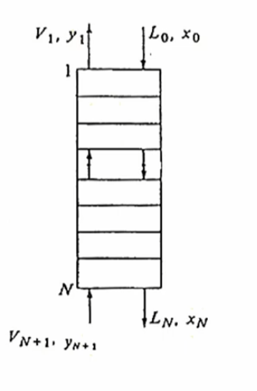
 |  |  |  | 0.30632 | 0.44158689886 | 0.00059866660535 | 0.00059830841808 | 0.12325153413
 |  |  |  | 0.3679 | 0.5820281601 | 0.0008218022938 | 0.00082112748934 | 0.1691522628
 |  |  |  | 0.42948 | 0.75278693122 | 0.0010931070059 | 0.0010919134277 | 0.22493416611
 |  |  |  | 0.49106 | 0.96486815735 | 0.0014300656033 | 0.0014280234361 | 0.29417282783
 |  |  |  | 0.55264 | 1.2353361946 | 0.0018597902522 | 0.0018563378532 | 0.38240559775
 |  |  |  | 0.61422 | 1.5921509669 | 0.0024267042002 | 0.0024208295629 | 0.49869088996
 |  |  |  | 0.6758 | 2.084515731 | 0.0032089824967 | 0.0031987178671 | 0.65893588062

 |  |  |  | x0 | 0 |  | x |  | x | x | xn | 0.0032149236563
 |  |  |  | y1 | 0.06 |  | y |  | y | y | yn+1 | 0.68

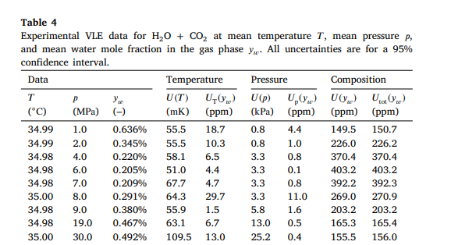

Vazão Inerte Líquido (L') | 8003238.3607 | X0 | 0
Vazão Inerte Gás (V') | 12715.693989 | yn+1 | 2.125
Fração no Líquido (X0) | 0 | y1 | 0.064962726305
Fração no gás de entrada(yn+1) | 0.68 | Xn | 0.0032730255426
Fração no gás de saída (y1) | 0.06 | xn | 0.0032837734169

Tubulações
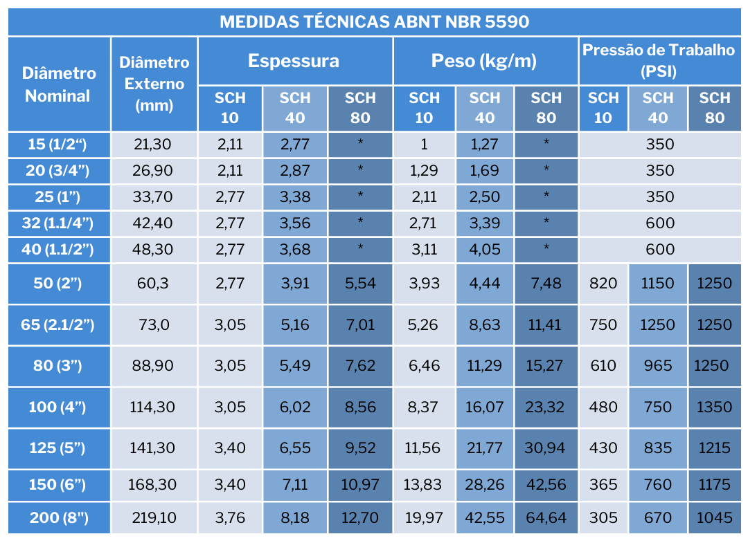
ID Trecho | Origem → Destino | Fluido | Vazão [m3/h] | Comprimento (m) | D Teórico [mm] | D Comercial | Ɛ (mm) | D Interno Real [mm] | Vel. Real [m/s]
S-01 | Tanque Lodo→ Bomba 1 | Lodo | 16.67 | 2.5 | 200 | 5" Sch 40 | 0.000046 | 128.194 | 10.345969331
R-01 | Bomba 1→ Misturador | Lodo | 16.67 | 2.5 | 200 | 5" Sch 40 | 0.000046 | 128.194 | 10.345969331
S-02 | Tanque Vinhaça →Bomba 2 | Vinhaça | 2.08 | 2.5 | 200 | 5" Sch 40 | 0.000046 | 128.194 | 1.2932461664
R-02 | Bomba 2→ Misturador | Vinhaça | 2.08 | 2.5 | 200 | 5" Sch 40 | 0.000046 | 128.194 | 1.2932461664
S-03 | Tanque Resíduo → Bomba 3 | Res. Org. | 2.0833333333 | 2.5 | 200 | 5" Sch 40 | 0.000046 | 128.194 | 1.2932461664
R-03 | Bomba 3→ Misturador | Res. Org. | 2.0833333333 | 2.5 | 200 | 5" Sch 40 | 0.000046 | 128.194 | 1.2932461664
S-04 | Misturador→ Bomba 4 | Mistura | 20.83 | 2.5 | 200 | 5" Sch 40 | 0.000046 | 128.194 | 12.932461664
R-04 | Bomba 4→ Biodigestor | Mistura | 20.83 | 3 | 200 | 5" Sch 40 | 0.000046 | 128.194 | 12.93039247
S-05 | Biodigestor → Compressor | Biogás | 305.95 | 5 | 200 | 5" Sch 40 | 0.000046 | 128.194 | 189.92236003
R-05 | Compressor →Col. Absorção | Biogás | 305.95 | 5 | 200 | 5" Sch 40 | 0.000046 | 128.194 | 189.92236003
S-06 | Reservatório Água→Bomba | Água | 10.00 | 1 | 200 | 5" Sch 40 | 0.000046 | 128.194 | 6.2075815987
R-06 | Bomba→Col. Absorção | Água | 61.190451389 | 7 | 200 | 5" Sch 40 | 0.000046 | 128.194 | 37.984472006
T-07 | Col. Absorção→Tanque Flash | Água Rica | 61.190451389 | 1.5 | 200 | 5" Sch 40 | 0.000046 | 128.194 | 37.984472006
T-08 | Tanque Flash→Col. Dessorção | Água Rica | 10.00 | 2 | 200 | 5" Sch 40 | 0.000046 | 128.194 | 6.2075815987
R-07 | Bomba Retorno→Reservatório | Água | 10.00 | 2 | 200 | 5" Sch 40 | 0.000046 | 128.194 | 6.2075815987

Tubulações (2)
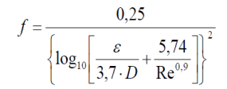
ID Trecho | Origem → Destino | Fluido | Densidade (Kg/m³) | Viscosidade (Pa*s) | D Interno Real [mm] | Vel. Real [m/s] | Re | Tipo de Escoamento | Fator de atrito | Perda de Carga | Perda de Carga Localizada
S-01 | Tanque Lodo→ Bomba 1 | Lodo | 1020 | 0.05 | 128.194 | 10.345969331 | 27056.34 | Turbulento | 2.40E-02 | 2.45E-01
R-01 | Bomba 1→ Misturador | Lodo | 1020 | 0.05 | 128.194 | 10.345969331 | 27056.34 | Turbulento | 2.40E-02 | 2.45E-01
S-02 | Tanque Vinhaça →Bomba 2 | Vinhaça | 1050 | 0.02 | 128.194 | 1.2932461664 | 8703.79 | Turbulento | 3.22E-02 | 5.15E-03
R-02 | Bomba 2→ Misturador | Vinhaça | 1050 | 0.02 | 128.194 | 1.2932461664 | 8703.79 | Turbulento | 3.22E-02 | 5.15E-03
S-03 | Tanque Resíduo → Bomba 3 | Res. Org. | 1080 | 0.8 | 128.194 | 1.2932461664 | 223.81 | Laminar | 2.86E-01 | 4.57E-02
R-03 | Bomba 3→ Misturador | Res. Org. | 1080 | 0.8 | 128.194 | 1.2932461664 | 223.81 | Laminar | 2.86E-01 | 4.57E-02
S-04 | Misturador→ Bomba 4 | Mistura | 1050 | 0.15 | 128.194 | 12.932461664 | 11605.05 | Turbulento | 2.97E-02 | 4.76E-01
R-04 | Bomba 4→ Biodigestor | Mistura | 1050 | 0.15 | 128.194 | 12.93039247 | 11603.19 | Turbulento | 2.97E-02 | 5.71E-01
S-05 | Biodigestor → Compressor | Biogás | 1.15 | 0.000013 | 128.194 | 189.92236003 | 2153764.85 | Turbulento | 1.03E-02 | 7.08E+01
R-05 | Compressor →Col. Absorção | Biogás | 1.15 | 0.000013 | 128.194 | 189.92236003 | 2153764.85 | Turbulento | 1.03E-02 | 7.08E+01
S-06 | Reservatório Água→Bomba | Água | 998 | 0.001 | 128.194 | 6.2075815987 | 794183.17 | Turbulento | 1.21E-02 | 1.78E-02
R-06 | Bomba→Col. Absorção | Água | 998 | 0.001 | 128.194 | 37.984472006 | 4859642.64 | Turbulento | 9.07E-03 | 3.50E+00
T-07 | Col. Absorção→Tanque Flash | Água Rica | 1010 | 0.001 | 128.194 | 37.984472006 | 4918075.22 | Turbulento | 9.05E-03 | 7.49E-01
T-08 | Tanque Flash→Col. Dessorção | Água Rica | 1010 | 0.001 | 128.194 | 6.2075815987 | 803732.46 | Turbulento | 1.21E-02 | 3.55E-02
R-07 | Bomba Retorno→Reservatório | Água | 1010 | 0.001 | 128.194 | 6.2075815987 | 803732.46 | Turbulento | 1.21E-02 | 3.55E-02

Cálculos
